Лист 1
Прайс-лист
МИР ПРЯЖИ

В валюте: руб. (курс 1).
Цены указаны на 07.08.2020

№ | Номенклатура/ Характеристика номенклатуры | Описание | Изображение | Артикул | Цена | Ед. | Остаток | Ссылка на сайт
 | 0992 Набор для вышивания Alisena "В ромашках" | 0992 Набор для вышивания Alisena "В ромашках" | 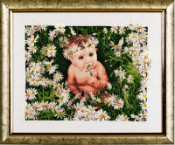 | 383037 | 1252.24 |  |  | Изображение
 | 0992 Набор для вышивания Alisena "В ромашках" |  |  |  | 1252.24 | шт | 3 | Изображение
 | 1031 Набор для вышивания Alisena "Ростомер Совы" | 1031 Набор для вышивания Alisena "Ростомер Совы" |  | 383025 | 1533.73 |  |  | Изображение
 | 1031 Набор для вышивания Alisena "Ростомер Совы" |  |  |  | 1533.73 | шт | 2 | Изображение
 | 1054 Набор для вышивания Alisena "Взгляд" | 1054 Набор для вышивания Alisena "Взгляд" | 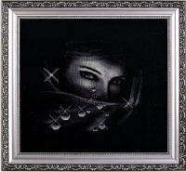 | 383105 | 1049.40 |  |  | Изображение
 | 1054 Набор для вышивания Alisena "Взгляд" |  |  |  | 1049.40 | шт | 2 | Изображение
 | 1055 Набор для вышивания Alisena "Нежность" | 1055 Набор для вышивания Alisena "Нежность" | 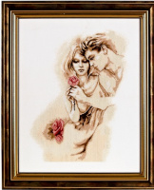 | 383106 | 1470.11 |  |  | Изображение
 | 1055 Набор для вышивания Alisena "Нежность" |  |  |  | 1470.11 | шт | 2 | Изображение
 | 1056 Набор для вышивания Alisena "Маска" | 1056 Набор для вышивания Alisena "Маска" | 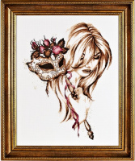 | 383107 | 2578.63 |  |  | Изображение
 | 1056 Набор для вышивания Alisena "Маска" |  |  |  | 2578.63 | шт | 2 | Изображение
 | 1096 Набор для вышивания Alisena "Материнство" | 1096 Набор для вышивания Alisena "Материнство" | 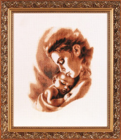 | 688804 | 1476.09 |  |  | Изображение
 | 1096 Набор для вышивания Alisena "Материнство" |  |  |  | 1476.09 | шт | 2 | Изображение
 | 1126 Набор для вышивания Alisena "Соблазн" | 1126 Набор для вышивания Alisena "Соблазн" | 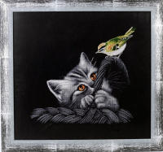 | 694512 | 1407.40 |  |  | Изображение
 | 1126 Набор для вышивания Alisena "Соблазн" |  |  |  | 1407.40 | шт | 1 | Изображение
 | 1157 Набор для вышивания Alisena "Верность" | 1157 Набор для вышивания Alisena "Верность" | 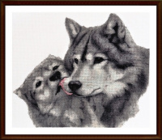 | 547182 | 1582.79 |  |  | Изображение
 | 1157 Набор для вышивания Alisena "Верность" |  |  |  | 1582.79 | шт | 2 | Изображение
 | 1163 Набор для вышивания Alisena "Котёнок с клубком" | 1163 Набор для вышивания Alisena "Котёнок с клубком" | 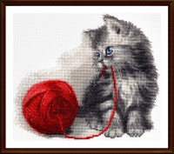 | 547184 | 853.13 |  |  | Изображение
 | 1163 Набор для вышивания Alisena "Котёнок с клубком" |  |  |  | 853.13 | шт | 3 | Изображение
 | 1185 Набор для вышивания Alisena "Гурман" | 1185 Набор для вышивания Alisena "Гурман" | 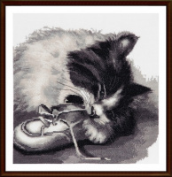 | 547778 | 1289.72 |  |  | Изображение
 | 1185 Набор для вышивания Alisena "Гурман" |  |  |  | 1289.72 | шт | 1 | Изображение
 | 1186 Набор для вышивания Alisena "Соньки" | 1186 Набор для вышивания Alisena "Соньки" |  | 547779 | 1956.17 |  |  | Изображение
 | 1186 Набор для вышивания Alisena "Соньки" |  |  |  | 1956.17 | шт | 1 | Изображение
 | 1187 Набор для вышивания Alisena "Нежность 2" | 1187 Набор для вышивания Alisena "Нежность 2" |  | 547780 | 1920.60 |  |  | Изображение
 | 1187 Набор для вышивания Alisena "Нежность 2" |  |  |  | 1920.60 | шт | 1 | Изображение

